12 инвертор
Информация о объекте:
1 | Адрес: нет данных
2 | Информация по объекту:
3 | Требования заказчика:сплит система

Расчет мощности оборудования
1 | Расчет мощьности системы:
 | Помещение №1:
 | Помещение №2:
Оборудование LEBERG
Серия THOR
№ п/п | Наименование и техническая характеристика | Ед. изм. | Кол-во | Цена един., ГРН | Сумма, ГРН
1 | LEBERG LBS-TOR12UA/LBU-TOR12UA | шт. | 4.0 | 11614.00 | 46456.00 | цены указаны при оплате б/н (+1%) | Наличие Днепр более 10 шт
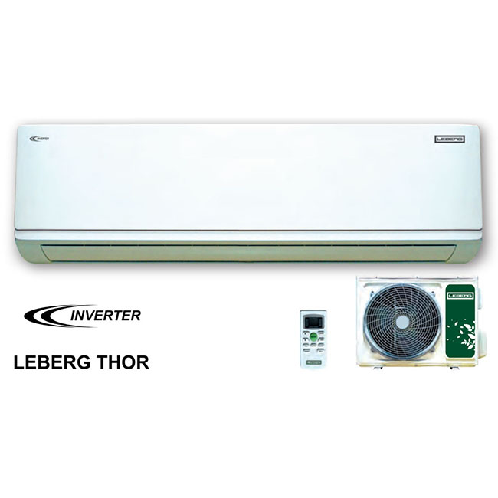
 | ИТОГО оборудование, ГРН: |  |  |  | 46456.00

Дополнительное оборудование
№ п/п | Наименование и техническая характеристика | Ед. изм. | Кол-во | Цена един., ГРН. | Сумма, ГРН

 | ИТОГО дополнительного оборудования:

Материалы
№ п/п | Наименование и техническая характеристика | Ед. изм. | Кол-во | Цена един., ГРН. | Сумма, ГРН.
1 | Кронштейны 450 мм. | ком. | 4.00 | 202.00 | 808.00 | цены указаны при оплате б/н (+1%)
2 | Магистраль 6*9 | м.п. |  | 333.00 | 0.00 | по факту расхода

 | ИТОГО материалов, грн.: |  |  |  | 808.00

Работы
№ п/п | Наименование и техническая характеристика | Единица измер. | Кол-во | Цена един., ГРН. | Сумма, ГРН.

 | ИТОГО работ, грн.: |  |  |  | 0.00

Дополнительные расходы
№ п/п | Наименование и техническая характеристика | Единица измер. | Кол-во | Цена со скидкой, ГРН. | Сумма, ГРН.

 | ИТОГО дополнительных расходов, грн.: |  |  |  | 0.00

 | ВСЕГО ПО СМЕТЕ ОБОРУДОВАНИЯ: |  | 46456.00 |  | ГРН.
 | ВСЕГО ПО СМЕТЕ ДОПОЛНИТЕЛЬНОГО ОБОРУДОВАНИЯ: |  | 0.00 |  | ГРН.
 | ВСЕГО ПО СМЕТЕ РАБОТЫ/МАТЕРИАЛЫ: |  | 808.00 |  | ГРН.
 | СТОИМОСТЬ ПРОЕКТА: | 47264.00 |  |  | ГРН. | Сумма без учета расхода магистрали

 | АТЛАНТ-ХОЛОД | ФОП Сірий В.С. АТ "УНIВЕРСАЛ БАНК" МФО: 322001 ЄДРПОУ: 2892520177 Р/Р: UA493220010000026000300008473
 | тел. моб. 098-256-42-96
 | www.atlant-holod.com.ua
 | marketing.atlant.holod@gmail.com

12 инвертор (2)
Информация о объекте:
1 | Адрес: нет данных
2 | Информация по объекту:
3 | Требования заказчика:сплит система

Расчет мощности оборудования
1 | Расчет мощьности системы:
 | Помещение №1:
 | Помещение №2:
Оборудование LEBERG
Серия VIKING
№ п/п | Наименование и техническая характеристика | Ед. изм. | Кол-во | Цена един., ГРН | Сумма, ГРН
1 | LEBERG LBS-VKG12UA/LBU-VKG12UA | шт. | 4.0 | 12119.00 | 48476.00 | цены указаны при оплате б/н (+1%) | Наличие Днепр 3 шт, Киев более 10
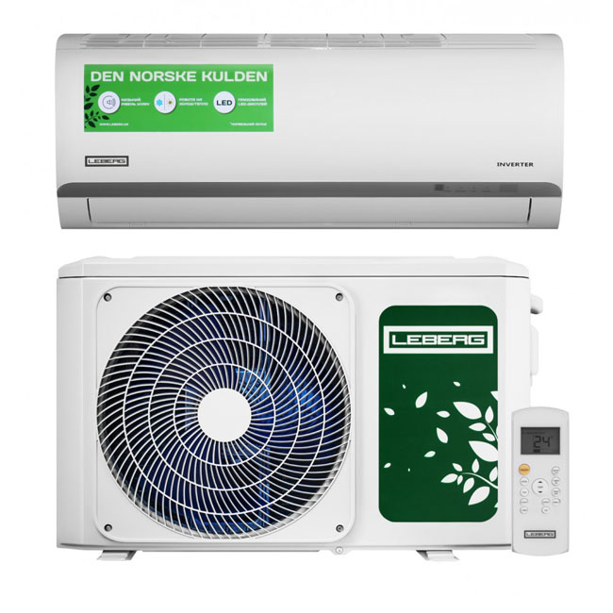
 | ИТОГО оборудование, ГРН: |  |  |  | 48476.00

Дополнительное оборудование
№ п/п | Наименование и техническая характеристика | Ед. изм. | Кол-во | Цена един., ГРН. | Сумма, ГРН

 | ИТОГО дополнительного оборудования:

Материалы
№ п/п | Наименование и техническая характеристика | Ед. изм. | Кол-во | Цена един., ГРН. | Сумма, ГРН.
1 | Кронштейны 450 мм. | ком. | 4.00 | 202.00 | 808.00 | цены указаны при оплате б/н (+1%)
2 | Магистраль 6*9 | м.п. |  | 333.00 | 0.00 | по факту расхода

 | ИТОГО материалов, грн.: |  |  |  | 808.00

Работы
№ п/п | Наименование и техническая характеристика | Единица измер. | Кол-во | Цена един., ГРН. | Сумма, ГРН.

 | ИТОГО работ, грн.: |  |  |  | 0.00

Дополнительные расходы
№ п/п | Наименование и техническая характеристика | Единица измер. | Кол-во | Цена со скидкой, ГРН. | Сумма, ГРН.

 | ИТОГО дополнительных расходов, грн.: |  |  |  | 0.00

 | ВСЕГО ПО СМЕТЕ ОБОРУДОВАНИЯ: |  | 48476.00 |  | ГРН.
 | ВСЕГО ПО СМЕТЕ ДОПОЛНИТЕЛЬНОГО ОБОРУДОВАНИЯ: |  | 0.00 |  | ГРН.
 | ВСЕГО ПО СМЕТЕ РАБОТЫ/МАТЕРИАЛЫ: |  | 808.00 |  | ГРН.
 | СТОИМОСТЬ ПРОЕКТА: | 49284.00 |  |  | ГРН. | Сумма без учета расхода магистрали

 | АТЛАНТ-ХОЛОД | ФОП Сірий В.С. АТ "УНIВЕРСАЛ БАНК" МФО: 322001 ЄДРПОУ: 2892520177 Р/Р: UA493220010000026000300008473
 | тел. моб. 098-256-42-96
 | www.atlant-holod.com.ua
 | marketing.atlant.holod@gmail.com

12 инвертор (3)
Информация о объекте:
1 | Адрес: нет данных
2 | Информация по объекту:
3 | Требования заказчика:сплит система

Расчет мощности оборудования
1 | Расчет мощьности системы:
 | Помещение №1:
 | Помещение №2:
Оборудование OSAKA
Серия ELITE
№ п/п | Наименование и техническая характеристика | Ед. изм. | Кол-во | Цена един., ГРН | Сумма, ГРН
1 | OSAKA STV-12HH, ELITE INVERTER | шт. | 4.0 | 12544.00 | 50176.00 | цены указаны при оплате б/н (+1%) | Наличие Днепр более 10
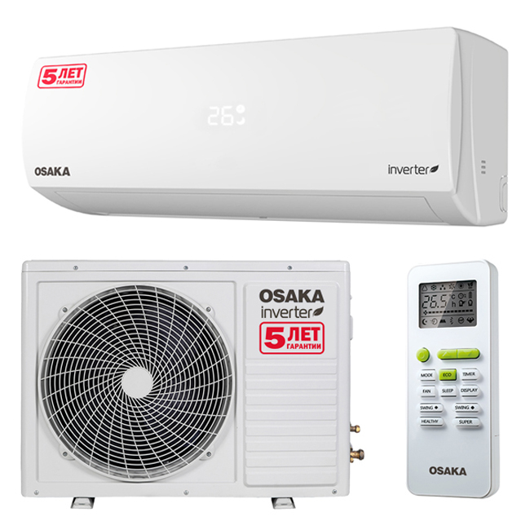
 | ИТОГО оборудование, ГРН: |  |  |  | 50176.00

Дополнительное оборудование
№ п/п | Наименование и техническая характеристика | Ед. изм. | Кол-во | Цена един., ГРН. | Сумма, ГРН

 | ИТОГО дополнительного оборудования:

Материалы
№ п/п | Наименование и техническая характеристика | Ед. изм. | Кол-во | Цена един., ГРН. | Сумма, ГРН.
1 | Кронштейны 450 мм. | ком. | 4.00 | 202.00 | 808.00 | цены указаны при оплате б/н (+1%)
2 | Магистраль 6*9 | м.п. |  | 333.00 | 0.00 | по факту расхода

 | ИТОГО материалов, грн.: |  |  |  | 808.00

Работы
№ п/п | Наименование и техническая характеристика | Единица измер. | Кол-во | Цена един., ГРН. | Сумма, ГРН.
 |  |  |  | 1515.00

 | ИТОГО работ, грн.: |  |  |  | 0.00

Дополнительные расходы
№ п/п | Наименование и техническая характеристика | Единица измер. | Кол-во | Цена со скидкой, ГРН. | Сумма, ГРН.

 | ИТОГО дополнительных расходов, грн.: |  |  |  | 0.00

 | ВСЕГО ПО СМЕТЕ ОБОРУДОВАНИЯ: |  | 50176.00 |  | ГРН.
 | ВСЕГО ПО СМЕТЕ ДОПОЛНИТЕЛЬНОГО ОБОРУДОВАНИЯ: |  | 0.00 |  | ГРН.
 | ВСЕГО ПО СМЕТЕ РАБОТЫ/МАТЕРИАЛЫ: |  | 808.00 |  | ГРН.
 | СТОИМОСТЬ ПРОЕКТА: | 50984.00 |  |  | ГРН. | Сумма без учета расхода магистрали

 | АТЛАНТ-ХОЛОД | ФОП Сірий В.С. АТ "УНIВЕРСАЛ БАНК" МФО: 322001 ЄДРПОУ: 2892520177 Р/Р: UA493220010000026000300008473
 | тел. моб. 098-256-42-96
 | www.atlant-holod.com.ua
 | marketing.atlant.holod@gmail.com

